!List
ChattingMessageType | ChattingMessageType_Item | ChattingMessageType_Enum
0 | 출력안함 | 0
0 | 없음 | 0
1 | 일반 채팅 | 1
3 | 파티 채팅 | 3
0 | 없음 | 0
0 | 없음 | 0
2 | 문파 채팅 | 2
4 | 시스템 채널 | 4

MessageType | MessageType_Item | 참고 UMG | MessageType_Enum | 참고 이미지
0 | 출력 안함 |  | 0
1 | 헤드라인 | (/Game/UI/UMGBP/Common/Message_Headline) | 1 | 
9 | 전투 | (/Game/UI/UMGBP/HUD/Battle/Damage) | 9
10 | 전투 | (/Game/UI/UMGBP/HUD/Battle/Damage) | 10
11 | HUD 상단 메시지 | (/Game/UI/UMGBP/Common/Message_Caption) | 11 | 
12 | UI 상단 메시지 |  | 12
13 | STRING_ERROR 테이블의 스트링 출력을 위한 타입 |  | 13
21 | 스크린 메시지 | (/Game/UI/UMGBP/Common/Message_Screen) | 21 | 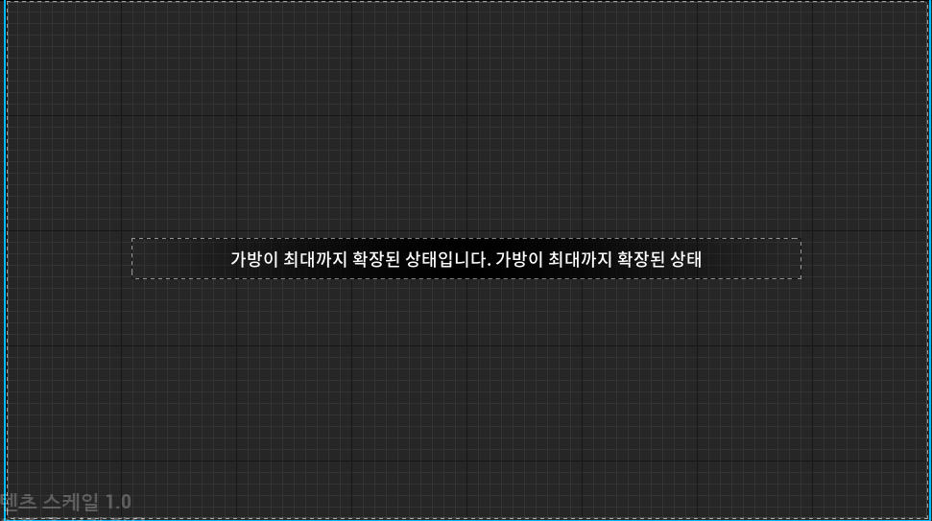
31 | 팝업 메시지 (원버튼) |  | 31

